Sheet1
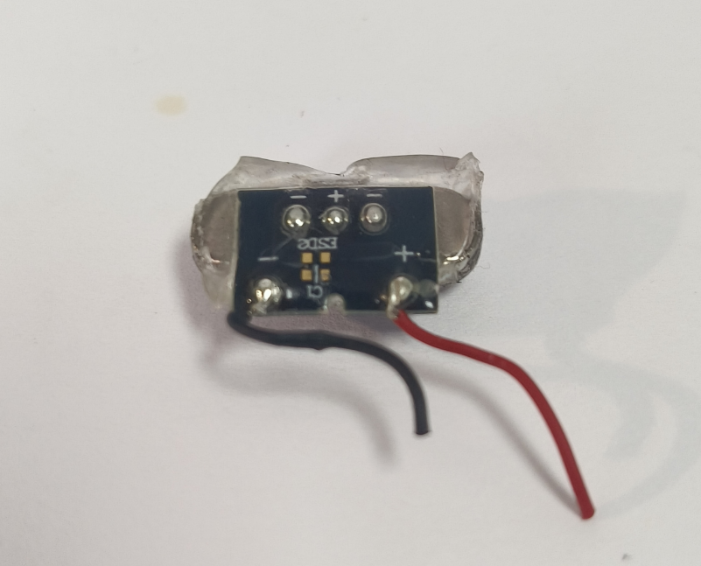
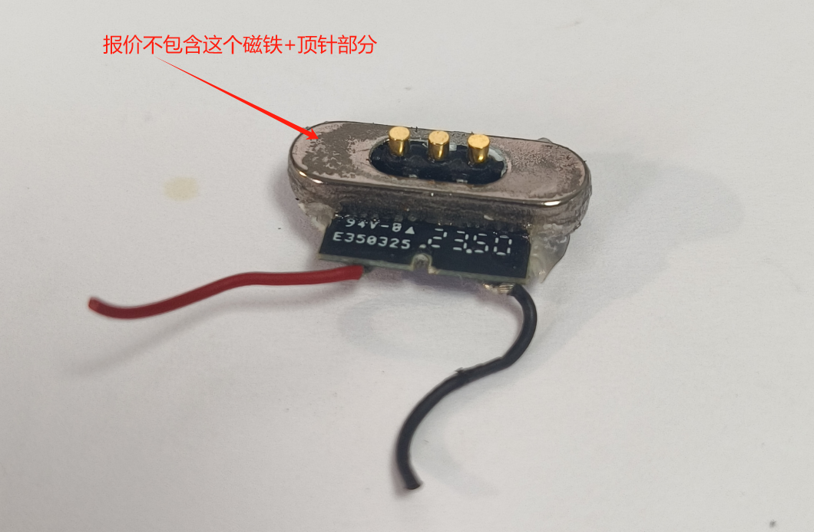
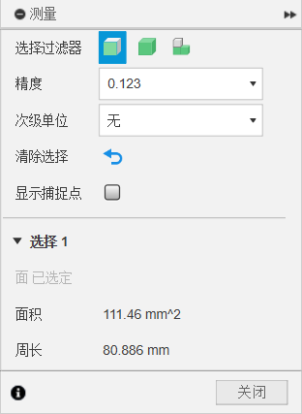
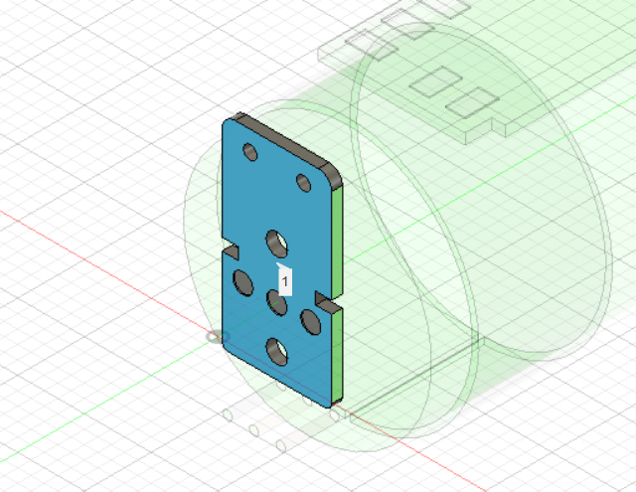
项目 | 参数 | 用量 | 单价
PCB | 面积：112mm | 1 | 0.05
线材 | 40V 1A 5cm 红黑 | 2

